PP_FG4_procesa_mērķis_saīsin.
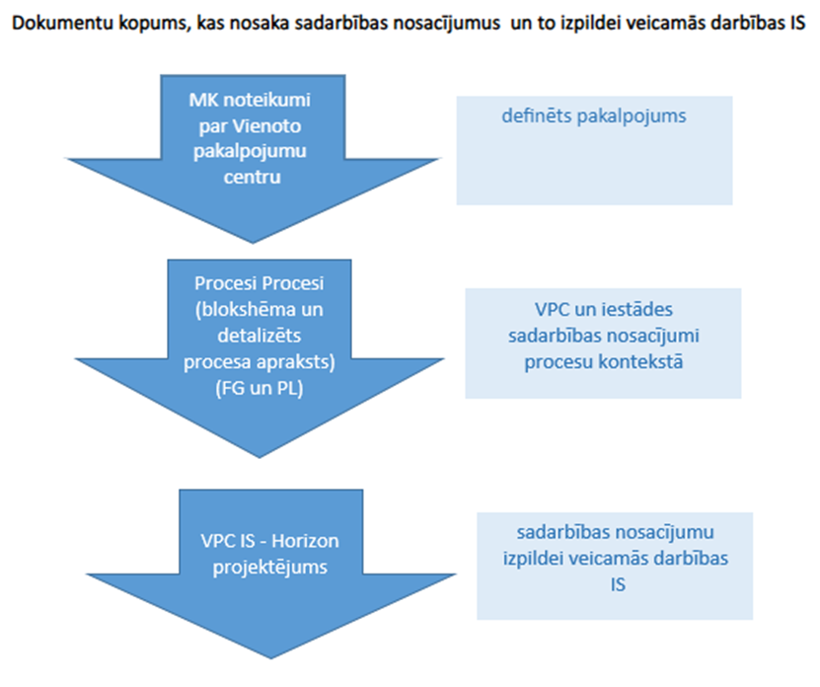
Mērķis:
Personāla lietvedības procesa apraksta mērķis ir noteikt kārtību, kādā Iestāde veic personāla datu uzskaiti un nodrošina elektronisku personāla dokumentu un informācijas apriti, t.sk. Nodarbināto atlīdzības aprēķināšanai nepieciešamo datu un dokumentu nodošanu Vienotajam pakalpojumu centram, kā arī noteikt iesaistīto pušu pienākumus un atbildību sadarbības īstenošanā. Saistību par atlīdzību uzskaites procesa apraksta mērķis ir noteikt kārtību, kādā VPC veic atlīdzības aprēķināšanu, t.sk. tai nepieciešamās informācijas apstrādi vai ievadīšanu, kā arī noteikt iesaistīto pušu pienākumus un atbildību sadarbības īstenošanā

Iesaistītās puses:
Iestāde, t.sk. tās Nodarbinātais, un Vienotais pakalpojumu centrs. Atsevišķos procesos ir arī citas iesaistītās puses (Iestādes Nodarbinātā ģimenes loceklis, otra līgumslēdzēja puse)

Procesa turētājs:
PP: Iestāde FG4: VPC

Saīsinājumi:
VPC | Valsts kase ar Vienotā pakalpojumu centra funkciju
VID EDS | Valsts ieņēmumu dienesta Elektroniskās deklarēšanas sistēma
OVP | Obligātā veselības pārbaude
DD | darba diena
PP | Personāla lietvedības process
BKA | Bērna kopšanas atvaļinājums
FG2 | Finanšu aktīvu uzskaites process
FG3 | Saistību un izdevumu uzskaites process
FG4 | Saistību par atlīdzību uzskaites process
FG5 | Prasību un ieņēmumu uzskaites process
FG6 | Izmaiņas grāmatvedības uzskaites kārtībā, aplēšu maiņa, kļūdu labošana un finanšu pārskatu sagatavošanas process

Termini:
RACI atbildības matrica (RACI matrix) | R – atbildīgs (angļu val. responsible) – iesaistītās puses, kas ir atbildīgas par funkcijas izpildi vai arī ir atbildīgas par tām noteikto darbību īstenošanu. Šādu atbildību iespējams dalīt starp vairākām iesaistītajām pusēm, jo to atbildības pakāpi nosaka “A”.
 | A – galvenais lēmumu pieņēmējs (angļu val. accountable) – iesaistītās puses, kuras ir atbildīgas par funkcijas galarezultātu vai lēmumu pieņemšanu. Tas ietver “jā” vai “nē” pilnvaras un veto spēku. Plāna vai pasākumu izpildes procesā iekļaujas tikai viens “A” dalībnieks.
 | C - konsultēts (angļu val. consulted) – iesaistītās puses, ar kurām jāapspriežas pirms galīgā lēmuma pieņemšanas vai rīcības īstenošanas. Šī ir iepriekš noteikta vajadzība pēc divvirzienu saziņas, kas ir nepieciešama pirms lēmuma pieņemšanas vai pasākumu īstenošanas.
 | I - informēts (angļu val. informed) – iesaistītās puses, kurām ir interese par dotā uzdevuma izpildi. Tās ir jāinformē pēc lēmuma pieņemšanas vai rīcības. Tām var būt jārīkojas attiecīgi plāna īstenošanas rezultātiem. Ar tām ir nepieciešama vienvirziena komunikācija.
Iestāde | VPC pakalpojumu saņēmējs
RVS Horizon | Resursu vadības sistēma Horizon
Pašapkalpošanās portāls | RVS Horizon pašapkalpošanās portāls Visma HoP
VPC saziņas risinājums | VPC saziņas kanāls Iestādes un VPC divpusējas komunikācijas nodrošināšanai
Nodarbinātais | persona, ar ko Iestāde nodibinājusi valsts civildienesta vai darba tiesiskās attiecības
Vienošanās | Vienošanās par grozījumiem darba līgumā
Atvaļinājums | Ikgadējais atvaļinājums, papildatvaļinājums, mācību atvaļinājums, atvaļinājums bez darba samaksas saglabāšanas, atvaļinājums bērna tēvam vai adoptētājam, bērna kopšanas atvaļinājums, atpūtas diena un brīva diena
Komandējums | komandējums vai darba brauciens
Virsstundas | virs normālā darba laika, nedēļas atpūtas dienās un svētku dienās nostrādātais laiks
Parakstīšana/ parakstīt | Parakstīšana ar drošu elektronisko parakstu
Apstiprināšana/ apstiprināt | VPC IS pašapkalpošanās portāla veicama darbība "Apstiprināt", kas ir pielīdzināma dokumenta parakstīšanai ar pašrocīgu parakstu
Pieteikšana/ pieteikt | VPC IS pašapkalpošanās portāla veicama darbība "Pieteikt", kas ir pielīdzināma dokumenta parakstīšanai ar pašrocīgu parakstu
Pārcelšana/ pārcelt no citas iestādes | Nodarbinātā pārcelšana no citas iestādes ar augstākstāvošas amatpersonas izdotu rīkojumu vai darba tiesisko attiecību turpināšana Iestādē saskaņā ar noslēgto trīspusējo vienošanos starp iepriekšējo iestādi, Nodarbināto un Iestādi
Saistības pret Iestādi | Nodarbinātā saistības pret Iestādi naudas izteiksmē (Iestādei atmaksājamā naudas summa) vai mantiskā izteiksmē
Nodarbinātā ģimenes loceklis | Nodarbinātā ģimenes loceklis vai persona, kura uzņēmusies Nodarbinātā apbedīšanu
Regulārie pārskati | pārskati, kuru iesniegšana noteikta ārējos normatīvajos aktos
Papildu samaksa | samaksas veidi saskaņā ar Ministru kabineta 2017.gada 7.novembra noteikumu Nr.662 "Noteikumi par valsts tiešās pārvaldes iestāžu un citu valsts un pašvaldību institūciju amatpersonu (darbinieku) atlīdzības un personu uzskaites sistēmu" 6.pielikumu

Nosacījumi:
Iestāde organizē personālvadības procesus Iestādē saskaņā ar ārējiem normatīvajiem aktiem un Iestādes noteiktajiem nosacījumiem, pieņem lēmumus personālvadības jomā, tos dokumentē un informē par tiem Nodarbinātos. Iestādes noteikti atbildīgie, apstiprinot un/vai parakstot dokumentus, pārbauda tajos norādīto informāciju un kontrolē atbilstību ārējiem normatīvajiem aktiem un iestādes noteiktajiem nosacījumiem
VPC, konstatējot nepilnības/neatbilstības saņemtajos datos no Iestādes vai pēc datu apstrādes, informē par to Iestādi un ir tiesīga minētos datus neapstrādāt vai nekoriģēt līdz atbildes/precizēto datu saņemšanai no Iestādes puses
VPC nav atbildīgs par normatīvajos aktos vai procesa aprakstā noteikto termiņu kavējumu, ja Iestāde neievēro tai noteiktos termiņus dokumentu un/vai informācijas iesniegšanai
Iestāde, konstatējot neatbilstības datos, informē VPC par nepieciešamību veikt labojumus. VPC, pārskatot datus, organizē ar Iestādi saskaņoto, ja tas ir nepieciešams, labojumu veikšanas risinājumu VPC IS
Iestāde ir atbildīga par darījumu veikšanu tikai ar tādiem sadarbības partneriem, kuri nav iekļauti sankciju sarakstā, vai nav noziedzīgi iegūtu līdzekļu legalizācijas un terorisma un proliferācijas subjekts

Papildu informācija:
Pilns Iestādes izmantotās RVS Horizon un Pašapkalpošanās portāla funkcionalitātes saraksts u.c. pakalpojumu lietošanas nosacījumi tiks noteikti pakalpojumu ieviešanas procesā
Klasifikatoru un to vērtību centralizēšanas līmeņa un uzturēšanas un lietotāju tiesību pārvaldības jautājums tiks skatīts atsevišķi
Procesā aprakstītas darbības, nosakot iesaistīto pušu pienākumus un atbildības, un šo darbību izpildījums, nosakot datu ievades apjomu RVS Horizon, tiks noteikts dokumentā Horizon projektējums (šobrīd notiek tā izstrāde)
Process izstrādāts, konsultējoties ar Valsts kanceleju un ietverot RVS Horizon un Pašapkalpošanās portāla izstrādātāja rekomendācijas par sistēmas iespēju optimālu izmantošanu

